G.15.1
Gráfico 15.1. Distribución porcentual de las victimizaciones de mujeres por delitos contra la libertad e indemnidad sexual según el tipo de hecho.
Año 2024.

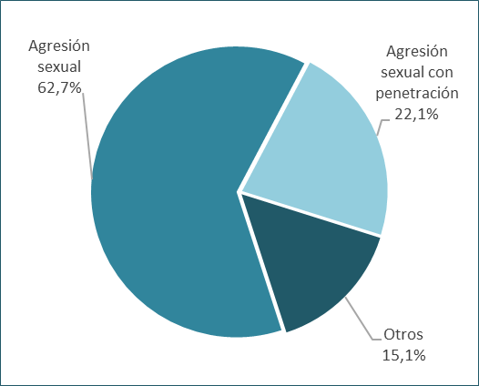

Fuente: Elaboración propia a partir de los datos del Informe sobre Delitos contra la Libertad Sexual en España. Ministerio del Interior.

G.15.2
Gráfico 15.2. Distribución porcentual de las victimizaciones de mujeres por delitos contra la libertad e indemnidad sexual según nacionalidad.
Año 2024.

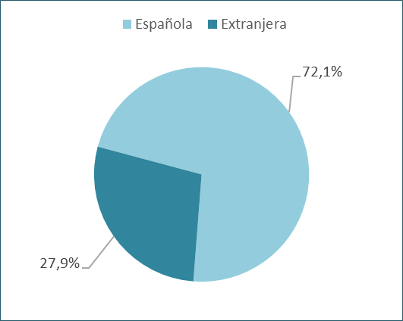

Fuente: Elaboración propia a partir de los datos del Informe sobre Delitos contra la Libertad Sexual en España. Ministerio del Interior.

G.15.3
Gráfico 15.3. Distribución porcentual de las personas responsables¹ de delitos contra la libertad e indemnidad sexual según sexo.
Año 2024.

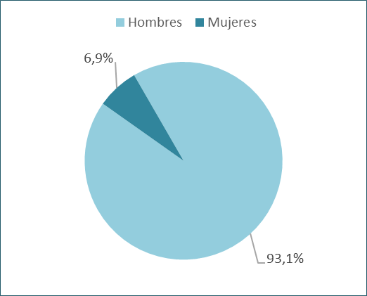

1. Se considera persona responsable la detenida o investigada por estos delitos.

Fuente: Elaboración propia a partir de los datos del Informe sobre Delitos contra la Libertad Sexual en España. Ministerio del Interior.

